Módulo Gerador MGS
<designação da instalação> Tipo A (MGS) - Requisitos Técnicos

Fonte Primária:
Fornecedor:
Modelo/Referência de Fabricante
Número série:
ID Mod. Gerador (SIT):
Coord. Geográficas:
Data ligação:
Data Desligação:
O módulo gerador sincrono (MGS) tipo A cumpre o os requisitos técnicos conforme definido no regulamento Europeu 2016/631 e ainda os requisitos não exaustivos conforme discriminado:
(*) deverá ser identificada a página e ponto onde é efetuada a evidência da informação
Requisito |  |  | Condição |  | Certificação |  |  | Derrogação
 |  |  |  |  | Certificado (nome do documento) | Página | Prazo | Derrogação | Prazo
Frequencia | 13(1) | Frequência | Permanece ligado à rede elétrica e a funcionar dentro da gama de frequência e durante os períodos especificados.
 |  |  | Permanece ligado à rede elétrica e a operar de forma adequada para taxas de variação de frequência iguais ou inferiores a 2 Hz/s, medidas num intervalo de tempo móvel de 500 ms.
 | 13(2) | Modo limitadamente sensível à frequência em sobrefrequências (MLSF-O), | Tem capacidade de ativar uma resposta da potência ativa à frequência de acordo com a figura 1, para um limiar de frequência igual a 50.2 Hz e uma regulação de estatismo regulável entre 4 e 6 %
 |  |  | Uma vez atingido o nível mínimo regulado, o módulo gerador é capaz de continuar a funcionar a esse nível | 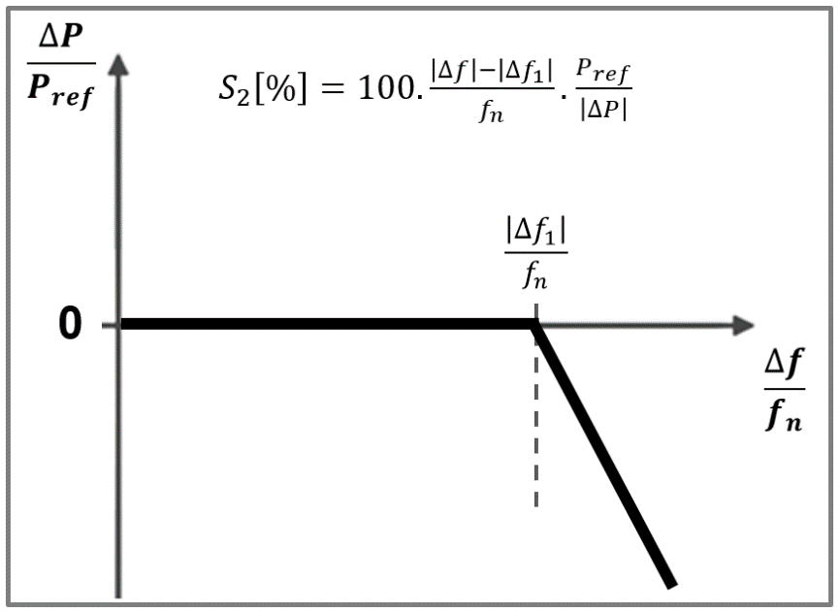
 | 13(4) 13(5) | Redução admissível de potência ativa em função da queda da frequência | Cumpre a redução admissível de potência ativa a partir da produção máxima, em função da queda da frequência abaixo de 49 Hz, à taxa de 2 % da capacidade máxima a 50 Hz por queda de frequência de 1 Hz | 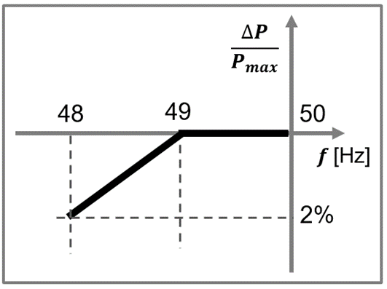
 | 13 (7) | Condições em que os módulos geradores são capazes de se ligar automaticamente à rede | Tem capacidade de se ligar automáticamente à rede dentro da gama 47,5 Hz e 51,5Hz, cumprindo o gradiente máximo de aumento de potência ativa de _______ conforme definido no acordo de ligação
Robustez | 14 (3) 16(3) | Resposta a cavas de tensão (Pot > 15 kW) | Tem capacidade de se manter ligado à rede perante cavas de tensão decorrentes de defeitos trifásicos simétricos e assimétricos (envolvendo ou não a terra), sempre que a tensão, no ponto de ligação, esteja acima das curvas apresentadas na ilustração 2 e tabela 5 | 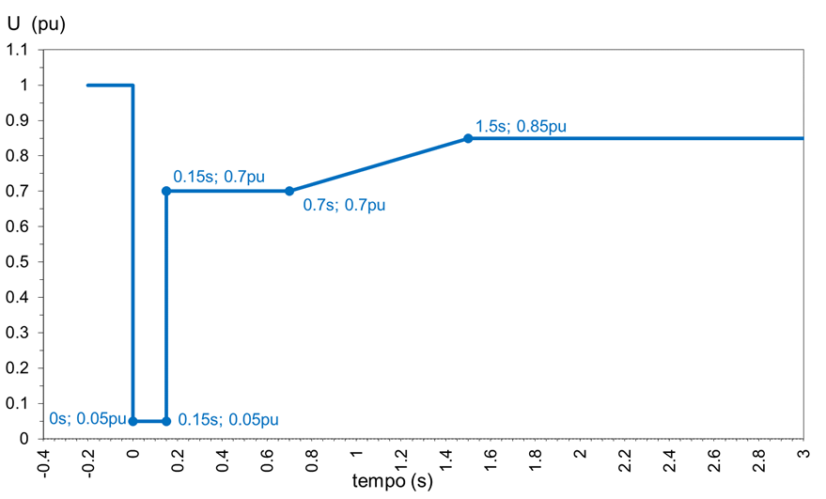
 |  |  |  | 